【別紙】PPEについて
 | 【別紙】個人防護具の備蓄について
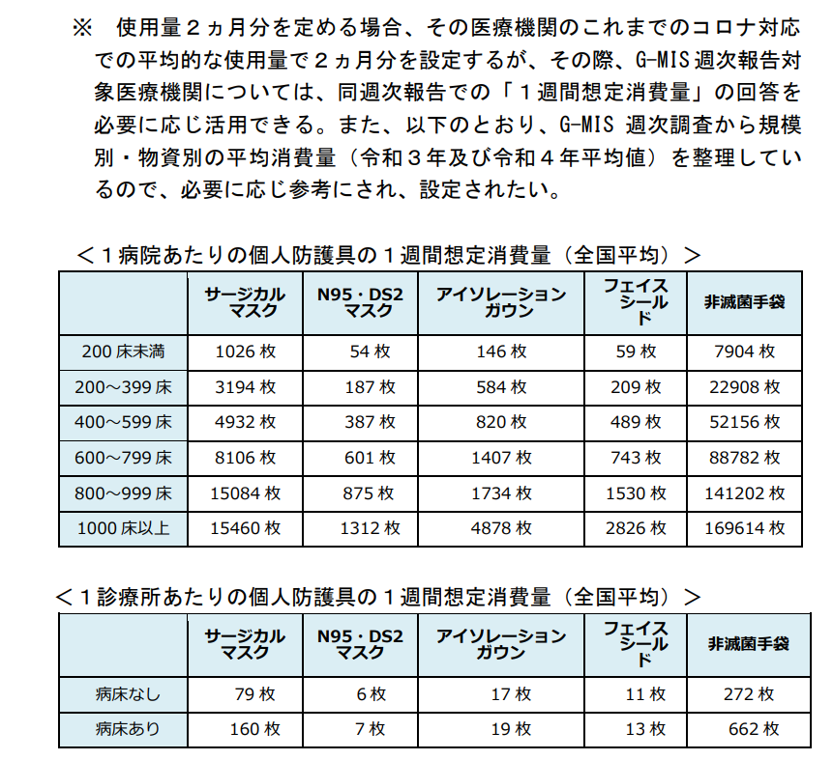

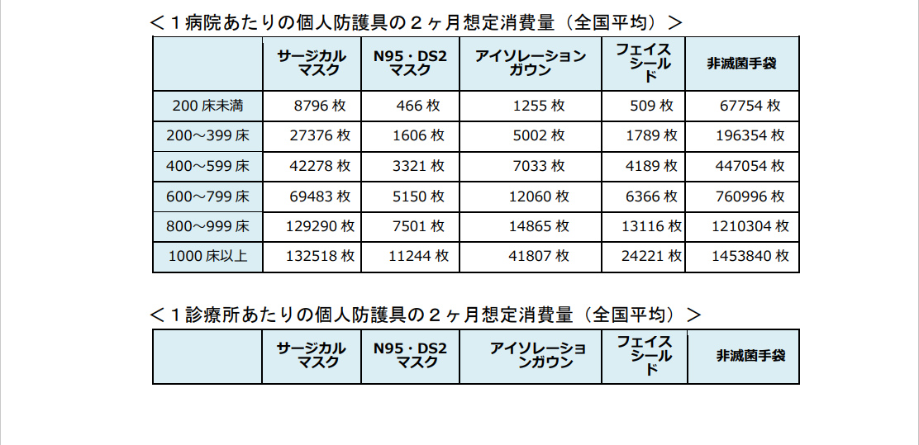

令和5年5月26日付け厚生労働省「感染症法に基づく「医療措置協定」締結等のガイドライン」から抜粋

